ROUBO TRANSEUNTE
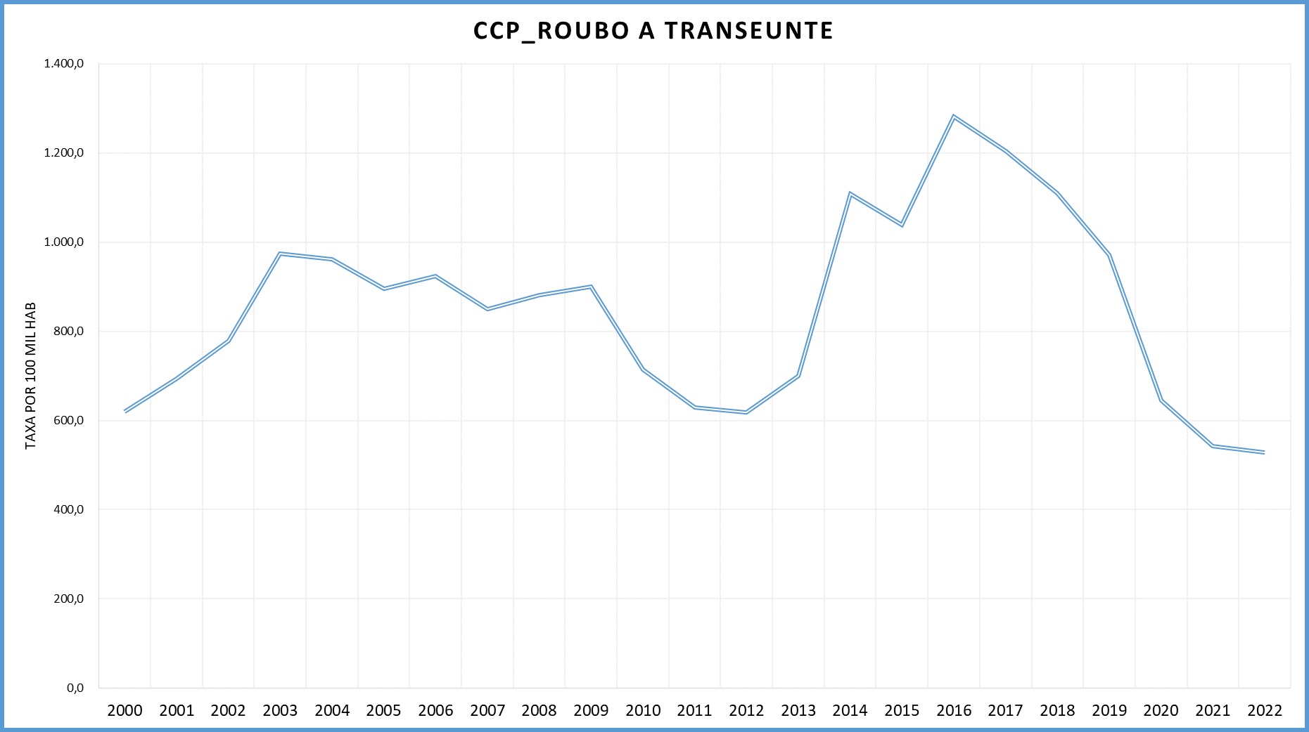
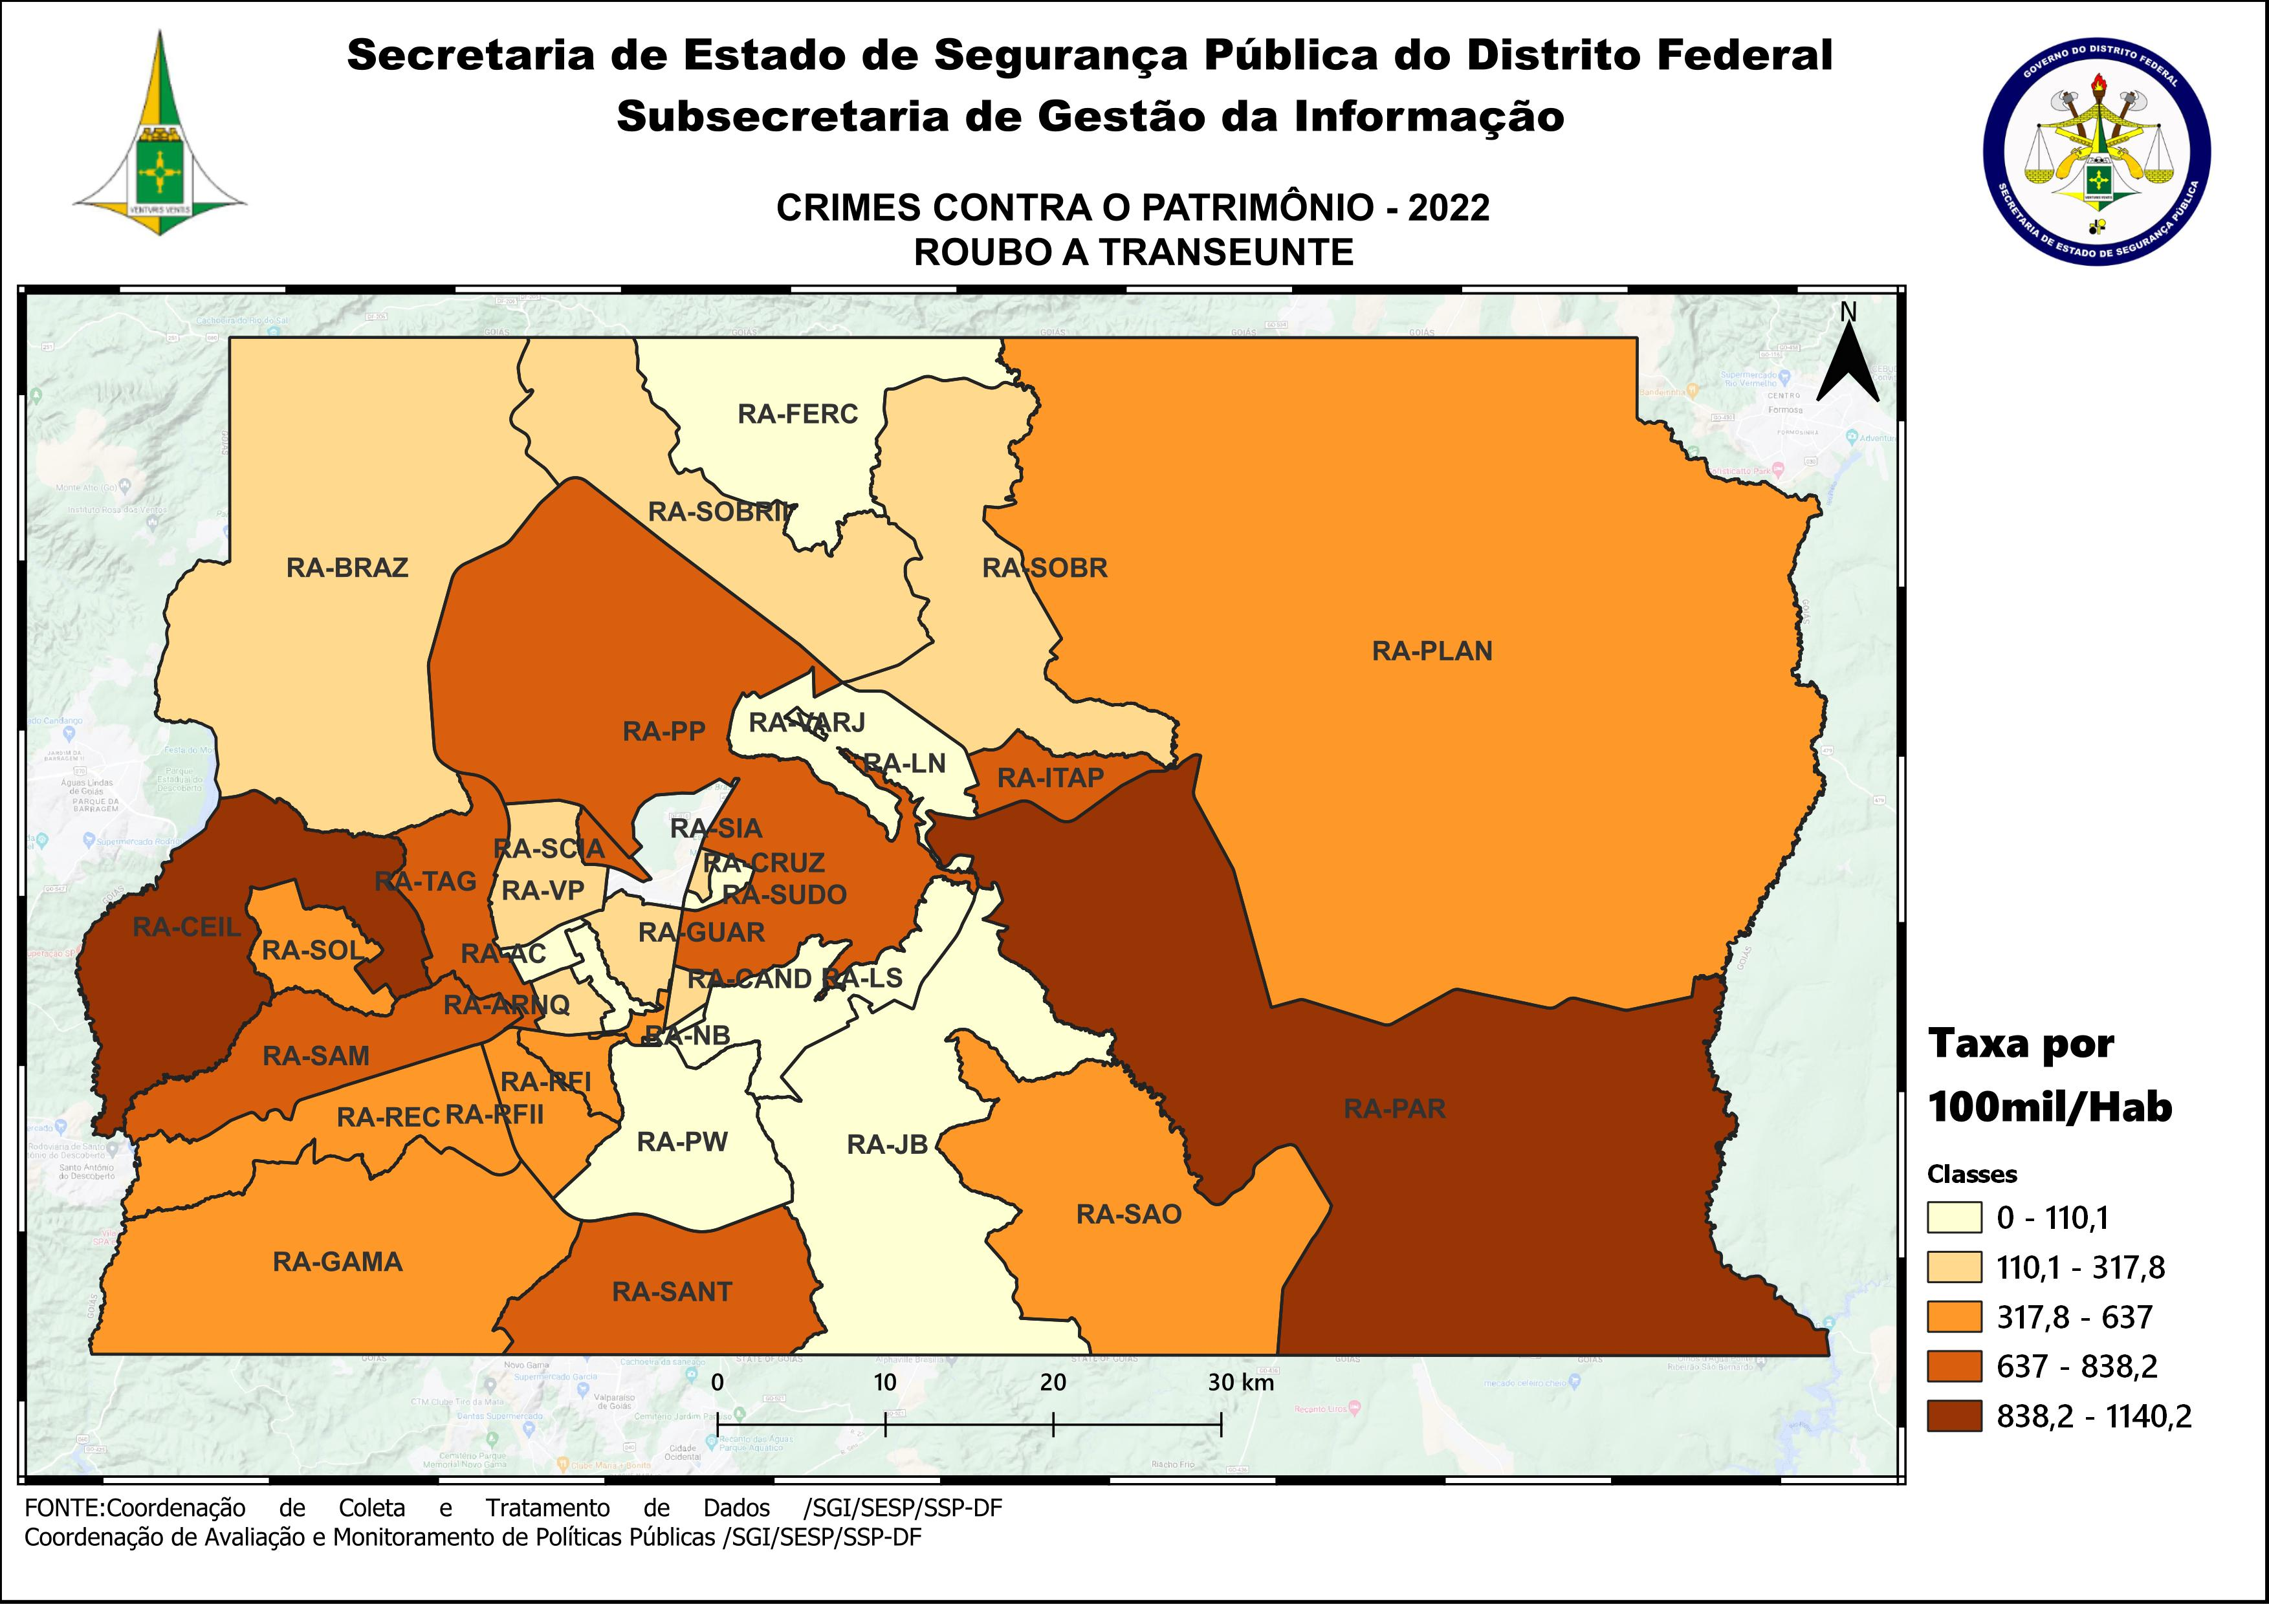
DSC_CIDADE_SEM_CEP | 2011 |  | 2012 |  | 2013 |  | 2014 |  | 2015
 | Registros de Ocorrências | Taxa 100 mil hab. | Registros de Ocorrências | Taxa 100 mil hab. | Registros de Ocorrências | Taxa 100 mil hab. | Registros de Ocorrências | Taxa 100 mil hab. | Registros de Ocorrências | Taxa 100 mil hab.
RA 01_BRASILIA | 2,019 | 961.8 | 1,722 | 807.7 | 2,181 | 1,007.4 | 3,352 | 1,539.1 | 2,417 | 1,103.2
RA 02_GAMA | 660 | 517.7 | 726 | 553.6 | 969 | 718.0 | 1,804 | 1,303.6 | 1,784 | 1,257.2
RA 03_TAGUATINGA | 1,900 | 960.6 | 2,021 | 985.7 | 2,530 | 1,188.6 | 4,073 | 1,883.5 | 3,297 | 1,500.8
RA 04_BRAZLANDIA | 146 | 295.4 | 134 | 266.8 | 148 | 289.5 | 268 | 518.4 | 369 | 705.8
RA 05_SOBRADINHO | 455 | 770.9 | 364 | 594.6 | 451 | 764.1 | 757 | 1,236.4 | 652 | 1,026.6
RA 06_PLANALTINA | 1,174 | 725.5 | 1,119 | 649.0 | 1,225 | 660.8 | 1,955 | 1,043.4 | 1,969 | 1,039.6
RA 07_PARANOA | 358 | 843.8 | 376 | 852.6 | 453 | 979.8 | 780 | 1,655.5 | 900 | 1,874.4
RA 08_NUCLEO BANDEIRANTE | 127 | 562.7 | 183 | 793.4 | 175 | 738.0 | 254 | 1,041.7 | 241 | 961.3
RA 09_CEILANDIA | 3,243 | 802.2 | 3,499 | 824.7 | 4,200 | 929.5 | 6,023 | 1,280.9 | 5,813 | 1,188.0
RA 10_GUARA | 544 | 504.6 | 521 | 462.1 | 651 | 542.8 | 1,227 | 972.7 | 879 | 662.4
RA 11_CRUZEIRO | 85 | 272.2 | 68 | 215.1 | 98 | 304.5 | 206 | 630.3 | 159 | 479.0
RA 12_SAMAMBAIA | 1,573 | 779.2 | 1,563 | 736.7 | 1,792 | 784.7 | 3,518 | 1,459.4 | 3,646 | 1,432.9
RA 13_SANTA MARIA | 962 | 805.4 | 991 | 821.0 | 1,196 | 974.6 | 1,773 | 1,430.9 | 1,919 | 1,533.8
RA 14_SAO SEBASTIAO | 446 | 573.3 | 371 | 434.8 | 453 | 458.0 | 484 | 486.3 | 785 | 783.8
RA 15_RECANTO DAS EMAS | 1,141 | 914.6 | 977 | 753.5 | 1,067 | 767.6 | 1,704 | 1,199.1 | 2,069 | 1,424.0
RA 16_LAGO SUL | 54 | 182.0 | 42 | 140.0 | 39 | 127.3 | 51 | 168.9 | 66 | 221.7
RA 17_RIACHO FUNDO | 117 | 331.7 | 168 | 466.0 | 204 | 542.5 | 288 | 741.7 | 300 | 748.2
RA 18_LAGO NORTE | 51 | 152.1 | 29 | 85.9 | 49 | 143.4 | 45 | 127.7 | 74 | 203.7
RA 19_CANDANGOLANDIA* | 60 |  | 54 |  | 58 |  | 83 |  | 82
RA 20_AGUAS CLARAS | 284 | 258.3 | 336 | 298.0 | 381 | 320.5 | 650 | 507.2 | 495 | 358.3
RA 21_RIACHO FUNDO 2 | 119 | 321.2 | 128 | 338.7 | 167 | 423.6 | 370 | 819.4 | 344 | 665.2
RA 22_SUDOESTE | 57 | 110.5 | 49 | 94.6 | 60 | 114.8 | 108 | 205.3 | 76 | 143.6
RA 23_VARJAO DO TORTO* | 15 |  | 9 |  | 5 |  | 7 |  | 9
RA 24_PARK WAY* | 32 |  | 32 |  | 20 |  | 23 |  | 27
RA 25_ESTRUTURAL | 166 | 516.4 | 168 | 508.8 | 128 | 364.7 | 235 | 635.1 | 293 | 751.0
RA 26_SOBRADINHO 2 | 124 | 131.5 | 153 | 160.7 | 160 | 164.2 | 264 | 266.4 | 322 | 319.5
RA 27_JARDIM BOTANICO | 10 | 41.9 | 10 | 41.2 | 4 | 15.8 | 10 | 38.0 | 12 | 43.9
RA 28_ITAPOA | 345 | 612.1 | 363 | 633.6 | 495 | 829.2 | 923 | 1,442.5 | 925 | 1,348.7
RA 29_SIA* | 82 |  | 94 |  | 62 |  | 121 |  | 114
RA 30_VICENTE PIRES | 92 | 135.7 | 100 | 144.6 | 108 | 149.1 | 251 | 345.9 | 235 | 323.2
RA 31_FERCAL* |  |  | 7 |  | 4 |  | 8 |  | 7
TOTAL DF | 16,441 | 629.9 | 16,377 | 618.3 | 19,533 | 700.2 | 31,615 | 1,108.4 | 30,280 | 1,038.8
Fonte: Banco Millenium - GEPAD/COOCOLETRA/SGI/SSPDF
* Taxa índice calculada apenas para as RA´s com população superior a 20.000 habitantes
DSC_CIDADE_SEM_CEP | 2016 |  | 2017
 | Registros de Ocorrências | Taxa 100 mil hab. | Registros de Ocorrências | Taxa 100 mil hab.
RA 01_BRASILIA | 3,490 | 1,583.4 | 3,115 | 1,404.9
RA 02_GAMA | 2,040 | 1,402.0 | 1,851 | 1,240.6
RA 03_TAGUATINGA | 3,704 | 1,659.7 | 3,652 | 1,610.7
RA 04_BRAZLANDIA | 460 | 870.0 | 489 | 914.5
RA 05_SOBRADINHO | 853 | 1,294.8 | 934 | 1,366.8
RA 06_PLANALTINA | 2,622 | 1,369.6 | 2,378 | 1,228.9
RA 07_PARANOA | 1,324 | 2,705.7 | 1,351 | 2,709.2
RA 08_NUCLEO BANDEIRANTE | 227 | 880.6 | 207 | 781.0
RA 09_CEILANDIA | 6,202 | 1,218.0 | 6,400 | 1,207.9
RA 10_GUARA | 1,075 | 770.2 | 964 | 656.6
RA 11_CRUZEIRO | 119 | 353.0 | 109 | 318.4
RA 12_SAMAMBAIA | 4,954 | 1,844.4 | 4,515 | 1,592.4
RA 13_SANTA MARIA | 2,442 | 1,933.1 | 2,027 | 1,589.2
RA 14_SAO SEBASTIAO | 1,269 | 1,259.1 | 1,376 | 1,356.7
RA 15_RECANTO DAS EMAS | 2,666 | 1,794.7 | 2,625 | 1,728.4
RA 16_LAGO SUL | 62 | 211.3 | 70 | 242.0
RA 17_RIACHO FUNDO | 438 | 1,057.8 | 422 | 987.0
RA 18_LAGO NORTE | 90 | 240.3 | 145 | 375.6
RA 19_CANDANGOLANDIA* | 93 |  | 68
RA 20_AGUAS CLARAS | 544 | 365.2 | 452 | 281.5
RA 21_RIACHO FUNDO 2 | 536 | 905.0 | 657 | 968.6
RA 22_SUDOESTE | 75 | 140.8 | 82 | 153.0
RA 23_VARJAO DO TORTO* | 14 |  | 21
RA 24_PARK WAY* | 39 |  | 38 | 191.5
RA 25_ESTRUTURAL | 611 | 1,485.2 | 471 | 1,085.8
RA 26_SOBRADINHO 2 | 426 | 415.8 | 546 | 524.1
RA 27_JARDIM BOTANICO | 13 | 45.7 | 17 | 57.5
RA 28_ITAPOA | 1,360 | 1,849.9 | 1,353 | 1,716.9
RA 29_SIA* | 125 |  | 138
RA 30_VICENTE PIRES | 306 | 419.9 | 249 | 341.0
RA 31_FERCAL* | 27 |  | 20
TOTAL DF | 38,206 | 1,281.5 | 36,742 | 1,204.9
Fonte: Banco Millenium - GEPAD/COOCOLETRA/SGI/SSPDF
* Taxa índice calculada apenas para as RA´s com população superior a 20.000 habitantes
DSC_CIDADE_SEM_CEP | 2018 |  | 2019 |  | 2020 |  | 2021 |  | 2022
 | Registros de Ocorrências | Taxa 100 mil hab. | Registros de Ocorrências | Taxa 100 mil hab. | Registros de Ocorrências | Taxa 100 mil hab. | Registros de Ocorrências | Taxa 100 mil hab. | Registros de Ocorrências | Taxa 100 mil hab.
RA 01_BRASILIA | 3,169 | 1,431.8 | 2,975 | 1,317.7 | 1,674 | 726.8 | 1,441 | 640.9 | 1,712 | 779.9
RA 02_GAMA | 1,877 | 1,417.0 | 1,690 | 1,225.0 | 899 | 625.7 | 816 | 594.2 | 705 | 537.1
RA 03_TAGUATINGA | 3,200 | 1,555.9 | 2,930 | 1,416.0 | 1,995 | 958.3 | 1,948 | 925.4 | 1,784 | 838.2
RA 04_BRAZLANDIA | 332 | 620.2 | 271 | 462.9 | 200 | 312.4 | 136 | 243.4 | 155 | 317.8
RA 05_SOBRADINHO | 843 | 1,403.2 | 692 | 1,058.3 | 424 | 595.8 | 285 | 388.1 | 237 | 312.7
RA 06_PLANALTINA | 2,147 | 1,209.6 | 1,818 | 974.5 | 1,173 | 598.2 | 939 | 503.5 | 749 | 422.3
RA 07_PARANOA | 1,014 | 1,547.3 | 848 | 1,212.1 | 551 | 737.7 | 508 | 727.2 | 745 | 1,140.2
RA 08_NUCLEO BANDEIRANTE | 218 | 923.0 | 202 | 848.1 | 178 | 741.1 | 116 | 481.5 | 127 | 525.5
RA 09_CEILANDIA | 5,804 | 1,682.3 | 5,072 | 1,453.9 | 3,543 | 1,004.4 | 3,242 | 925.4 | 3,534 | 1,015.6
RA 10_GUARA | 857 | 639.5 | 771 | 561.8 | 399 | 283.9 | 314 | 221.0 | 398 | 277.1
RA 11_CRUZEIRO | 142 | 456.9 | 121 | 390.7 | 52 | 168.5 | 58 | 187.9 | 52 | 168.5
RA 12_SAMAMBAIA | 3,305 | 1,419.1 | 3,111 | 1,302.5 | 2,303 | 940.2 | 1,985 | 801.6 | 1,757 | 701.9
RA 13_SANTA MARIA | 1,989 | 1,543.3 | 1,712 | 1,326.3 | 1,276 | 987.1 | 1,039 | 793.3 | 929 | 700.1
RA 14_SAO SEBASTIAO | 1,420 | 1,232.0 | 942 | 814.7 | 687 | 592.3 | 443 | 372.4 | 425 | 348.3
RA 15_RECANTO DAS EMAS | 1,913 | 1,471.1 | 1,895 | 1,443.9 | 1,173 | 885.6 | 1,064 | 796.6 | 858 | 637.0
RA 16_LAGO SUL | 48 | 161.3 | 34 | 113.2 | 30 | 98.9 | 17 | 55.8 | 19 | 62.1
RA 17_RIACHO FUNDO | 399 | 963.5 | 273 | 640.9 | 249 | 568.3 | 159 | 357.6 | 163 | 361.2
RA 18_LAGO NORTE | 103 | 311.2 | 90 | 256.7 | 67 | 180.5 | 47 | 125.2 | 36 | 94.8
RA 19_CANDANGOLANDIA* | 62 | 376.0 | 68 | 414.3 | 47 | 287.7 | 44 | 269.3 | 47 | 287.6
RA 20_AGUAS CLARAS | 221 | 191.9 | 197 | 164.8 | 164 | 132.2 | 151 | 125.7 | 98 | 84.2
RA 21_RIACHO FUNDO 2 | 601 | 701.6 | 580 | 647.7 | 375 | 400.6 | 278 | 380.9 | 212 | 372.5
RA 22_SUDOESTE | 76 | 141.3 | 75 | 137.6 | 34 | 61.5 | 38 | 68.6 | 34 | 61.3
RA 23_VARJAO DO TORTO* | 35 | 397.6 | 20 | 226.9 | 12 | 135.9 | 16 | 178.7 | 10 | 110.1
RA 24_PARK WAY* | 34 | 165.8 | 44 | 202.3 | 26 | 112.8 | 28 | 121.3 | 12 | 51.9
RA 25_ESTRUTURAL | 558 | 1,570.9 | 407 | 1,126.2 | 292 | 794.1 | 235 | 626.2 | 314 | 819.9
RA 26_SOBRADINHO 2 | 415 | 485.0 | 391 | 477.7 | 281 | 359.0 | 201 | 255.0 | 152 | 191.4
RA 27_JARDIM BOTANICO | 27 | 102.1 | 18 | 45.9 | 19 | 32.7 | 12 | 22.6 | 14 | 28.9
RA 28_ITAPOA | 970 | 1,559.3 | 807 | 1,271.6 | 700 | 1,081.1 | 486 | 743.4 | 551 | 834.8
RA 29_SIA* | 121 |  | 128 |  | 80 |  | 50 |  | 67
RA 30_VICENTE PIRES | 270 | 406.1 | 253 | 362.0 | 199 | 270.9 | 179 | 227.8 | 168 | 199.9
RA 31_FERCAL* | 30 | 349.5 | 35 | 388.2 | 27 | 285.1 | 9 | 95.9 | 6 | 64.5
RA 32_SOL NASCENTE/POR DO SOL | 599 | 681.2 | 621 | 693.9 | 403 | 442.5 | 366 | 392.6 | 376 | 394.1
RA 33_ARNIQUEIRA | 206 | 447.8 | 184 | 397.3 | 185 | 396.8 | 114 | 242.3 | 119 | 250.7
TOTAL DF | 33,005 | 1,109.5 | 29,275 | 970.9 | 19,717 | 645.4 | 16,764 | 541.8 | 16,565 | 528.6
Fonte: Banco Millenium - GEPAD/COOCOLETRA/SGI/SSPDF
* Taxa índice calculada apenas para as RA´s com população superior a 20.000 habitantes

